コンター・マップ
画面レイアウト
システム名 | 機能名 | 画面名 |  |  | 作成者 | 更新者
DLContour | コンター・マップ | コンター・マップ |  |  | 岡見 | 岡見
 |  |  |  |  | 2014-08-04 | 2014-12-04

画面レイアウト |  |  | 機能概要


 |  |  | 1. | 指定されたマップとマップ座標に対応する騒音コンターを
 |  |  |  | 表示する
 |  |  |  | 自動描画モード（起動時の引数に騒音コンターデータ
 |  |  |  | ファイルが指定されている場合）では起動時に自動的に
 |  |  |  | コンターが表示される
 |  |  |  | 手動描画モードでは初期画面は何も表示されない

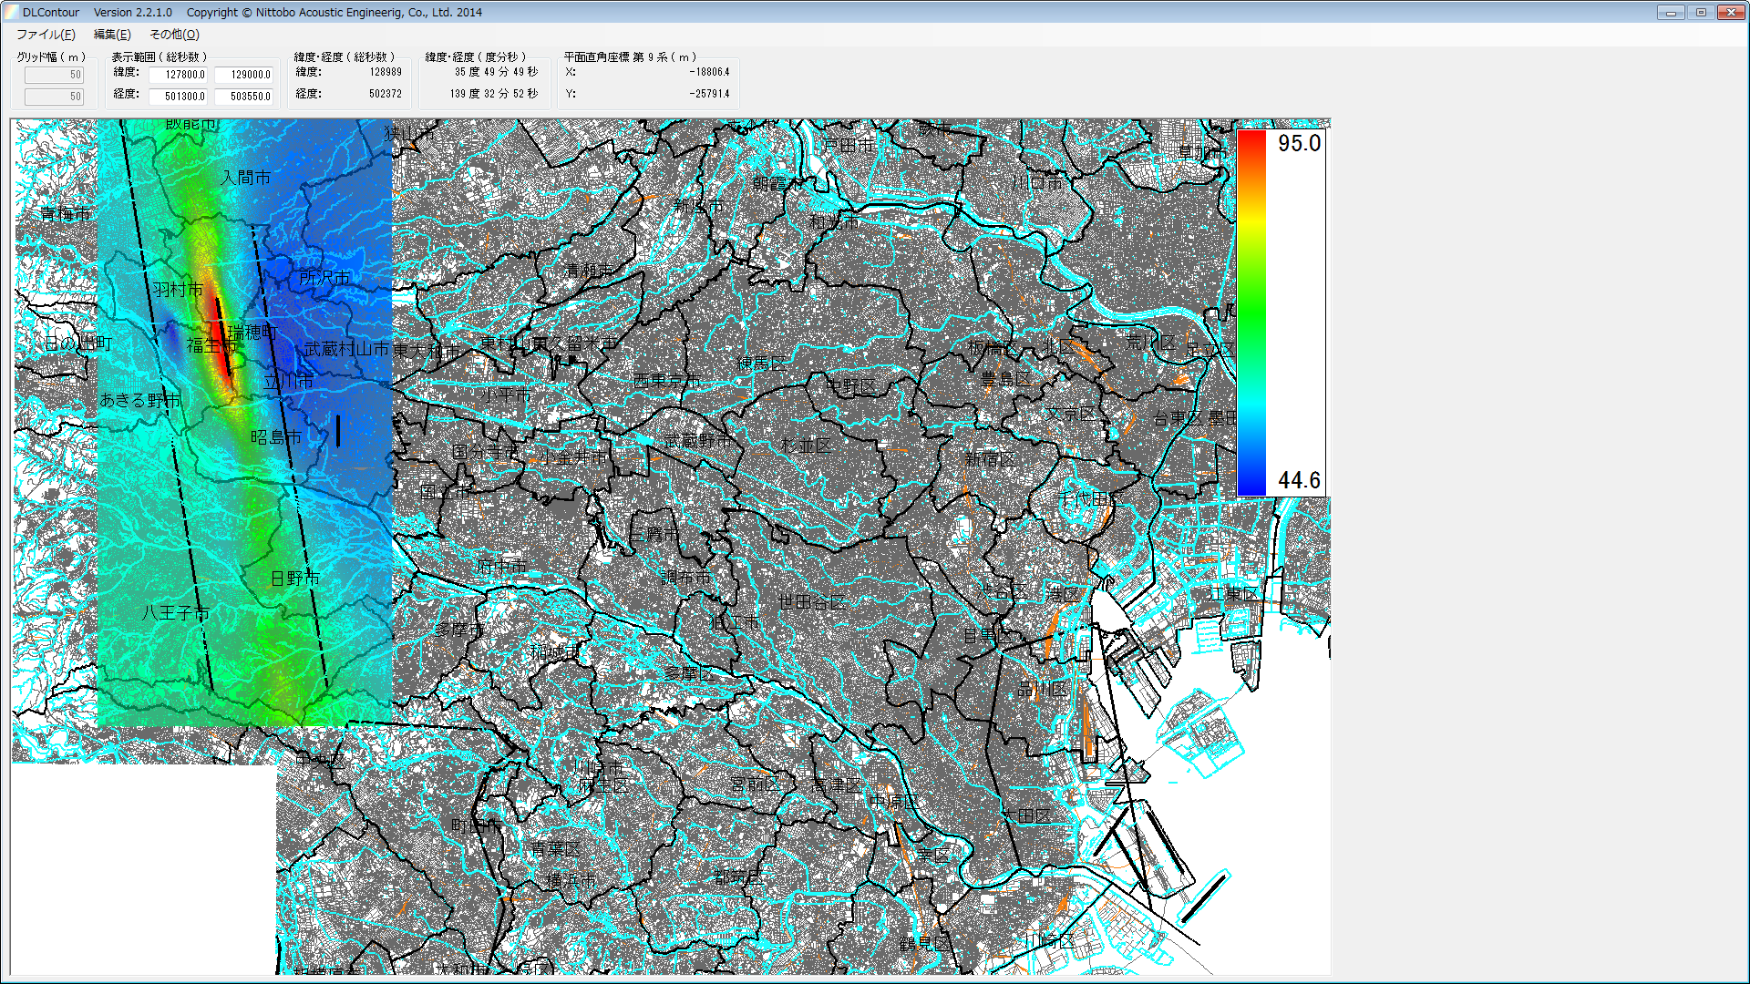
 |  |  | 2. | マップとコンター、凡例を表示した状態

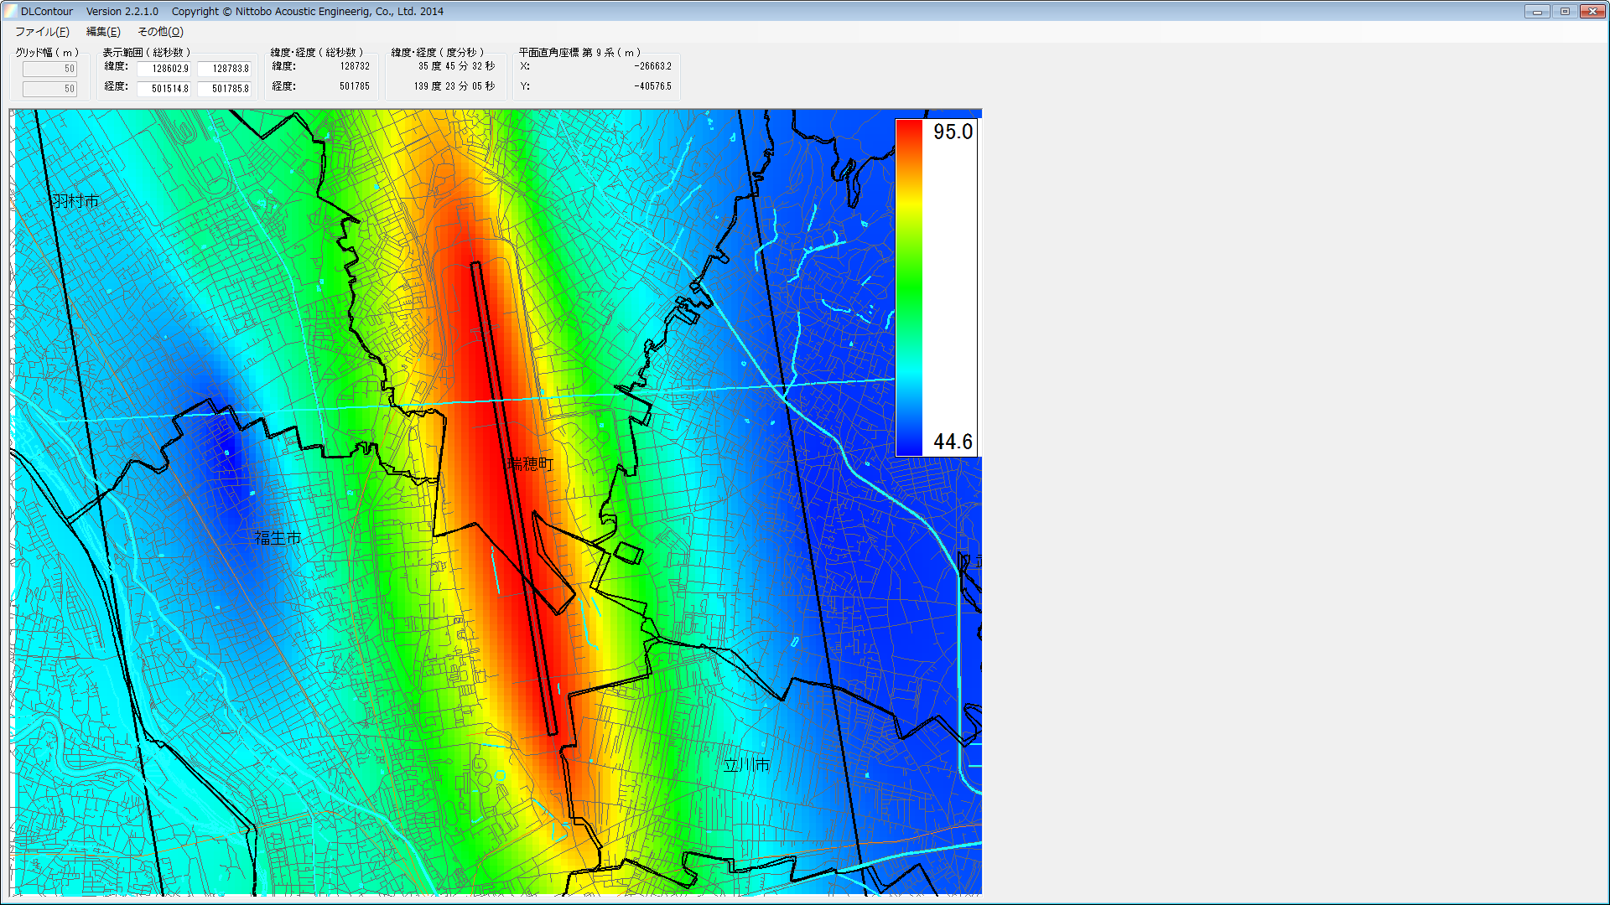
 |  |  | 3. | マウスで範囲を指定して拡大

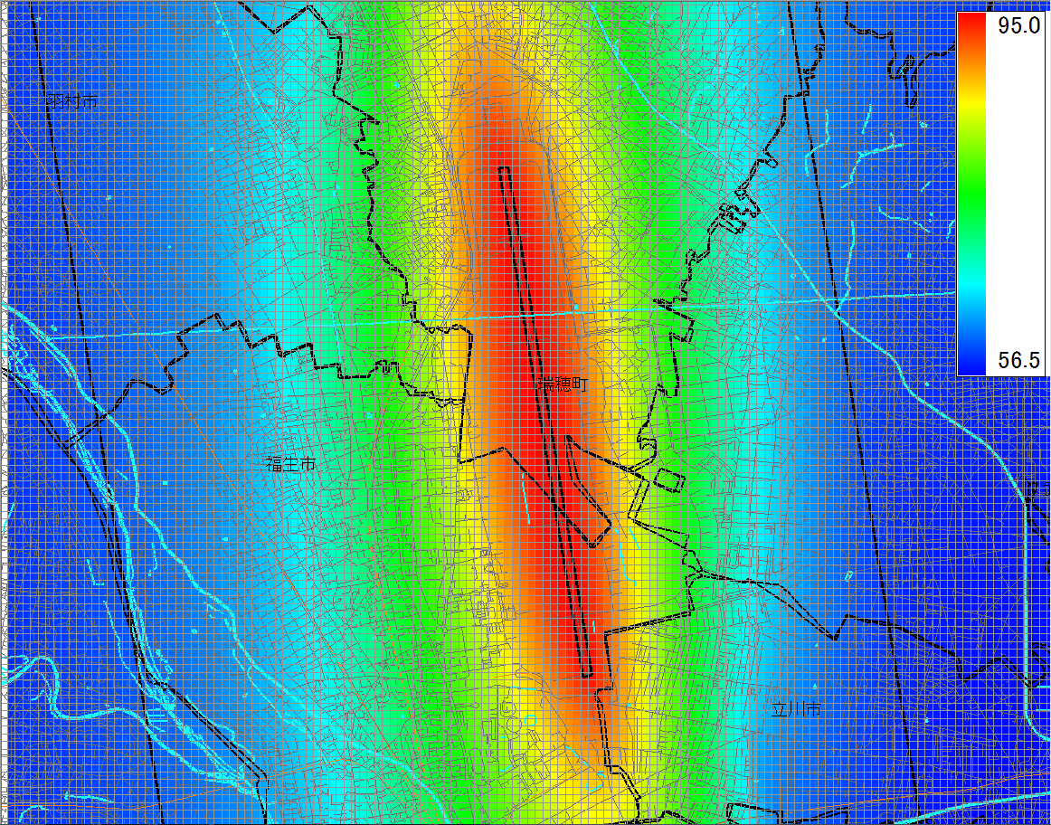
 |  |  | 4. | グリッドを表示
 |  |  |  | コンターは連続表示

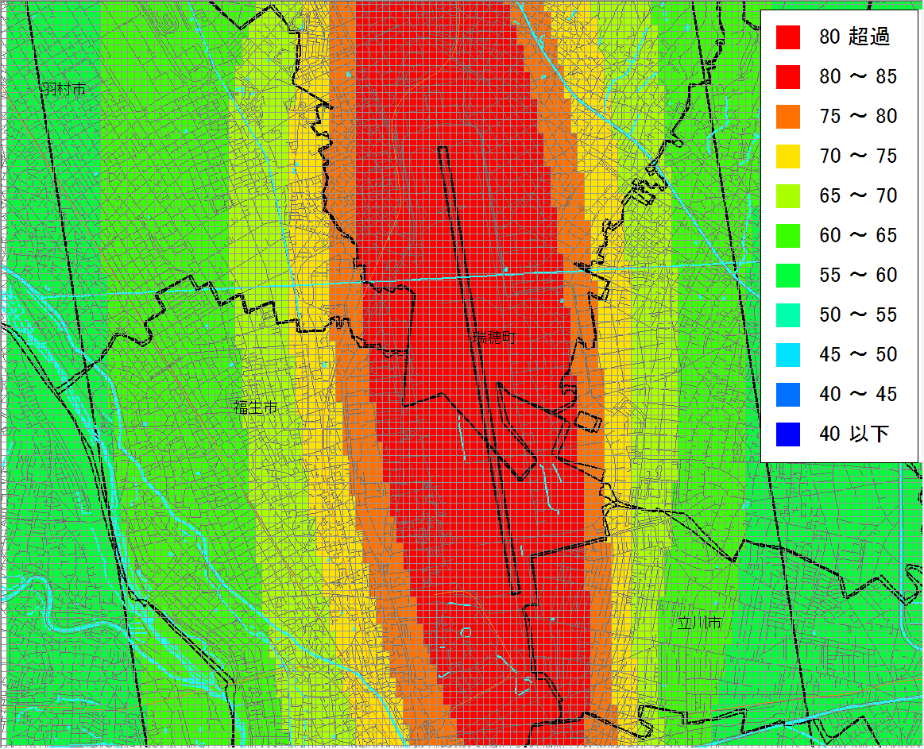
 |  |  | 5. | コンター段階表示

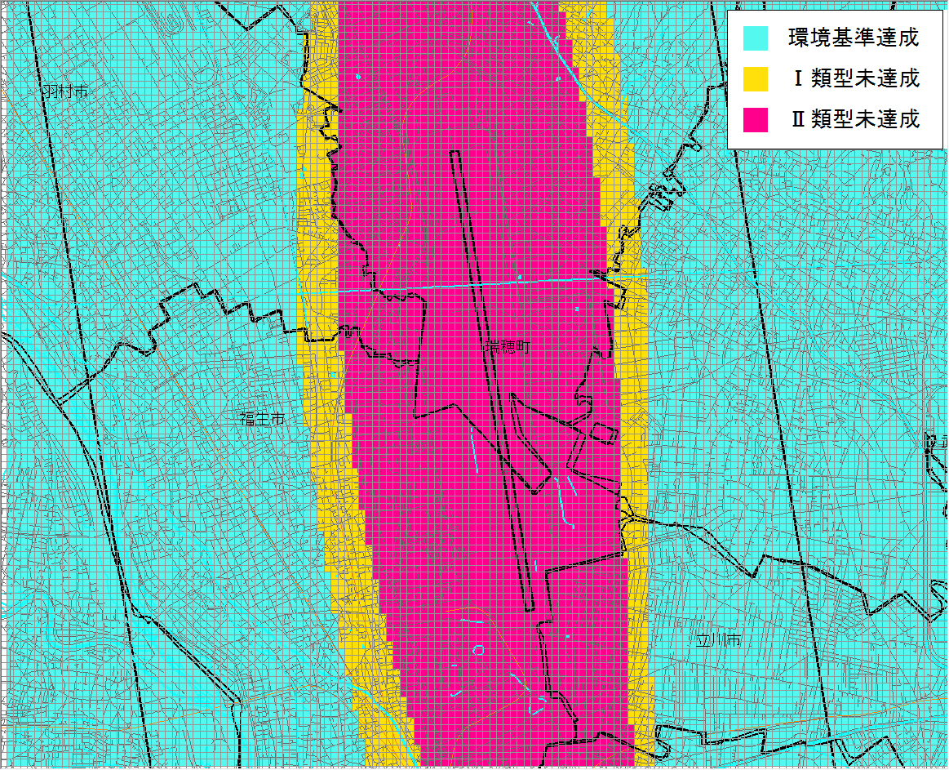
 |  |  | 6. | コンター環境基準達成状況表示

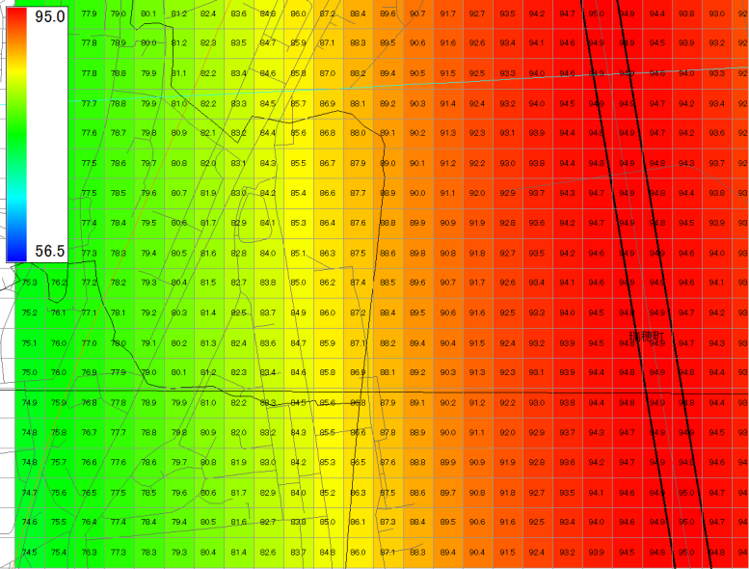
 |  |  | 7. | 更に拡大して騒音値を表示

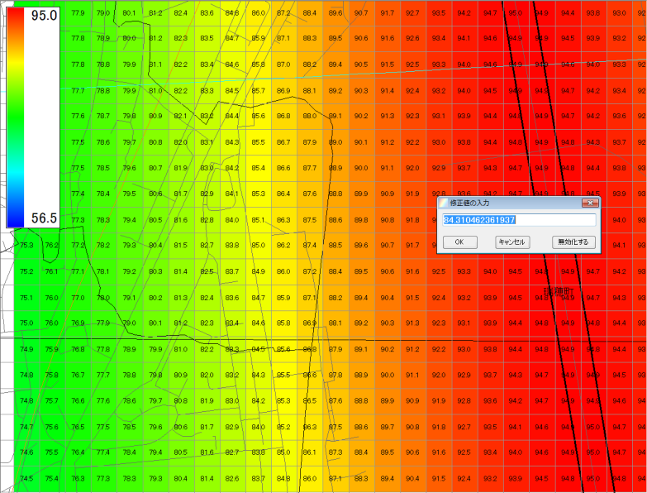
 |  |  | 8. | ［編集(E)］メニューの
 |  |  |  | ［コンター値の手修正(地図も表示している
 |  |  |  | 場合のみ修正が可能)(E)］選択してコンターの任意のセルを
 |  |  |  | クリックすると騒音値の修正が可能

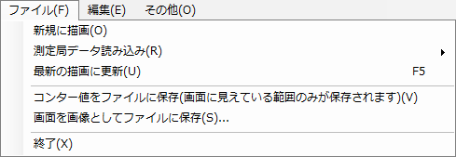
 |  |  | 9. | ［ファイル(F)］メニュー
 |  |  |  | 1 | ［新規に描画(O)］：マップ/コンター/マップとコンターの
 |  |  |  |  | 描画が可能
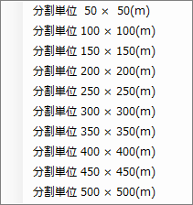
 |  |  |  | 2 | ［測定局データ読み込み（R)］：測定局データxml
 |  |  |  |  | ファイルからコンターの描画が可能（［編集(E)］
 |  |  |  |  | メニューの［コンターの表示（C)］チェックがOnの
 |  |  |  |  | 時のみ）
 |  |  |  |  | サブメニューで分割単位を選択
 |  |  |  | 3 | ［最新の描画に更新(U)］：マップ・コンター画面を更新
 |  |  |  | 4 | ［コンター値をファイルに保存（画面に見えている範囲
 |  |  |  |  | のみが保存されます）(V)］：画面表示されている
 |  |  |  |  | コンター値をコンターデータファイルに保存
 |  |  |  | 5 | ［画面を画像としてファイルに保存(S)…］：画面を
 |  |  |  |  | ビットマップファイルに保存
 |  |  |  | 6 | ［終了(X)］：アプリケーションを終了
 |  |  |  |  | （［編集(E)］・［その他(O)］⇒［設定(S)］の変更が
 |  |  |  |  | あった場合は保存確認メッセージを表示し、保存が
 |  |  |  |  | 選択されれば各設定ファイルに保存）

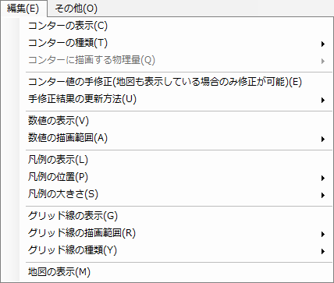
 |  |  | 10. | ［編集(E)］メニュー
 |  |  |  | 1 | ［コンターの表示（C)］：チェックがOnの時、コンター
 |  |  |  |  | データファイルの読み込み・表示が有効になる
 |  |  |  | 2 | ［コンターの種類（T)］：コンター表示有効時、
 |  |  |  |  | サブメニューでコンターの種類を選択可能
 |  |  |  | 3 | ［コンターに描画する物理量(Q)］：使用不可
 |  |  |  | 4 | ［コンター値の手修正（地図も表示している場合のみ
 |  |  |  |  | 修正が可能）(E)］：地図表示されている場合、
 |  |  |  |  | コンター値の修正を可能にする
 |  |  |  | 5 | ［手修正結果の更新方法(U)］：コンター値修正結果
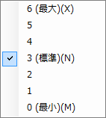
 |  |  |  |  | の更新タイミングをサブメニューから選択する
 |  |  |  | 6 | ［数値の表示(V)］：チェックがOnの時、コンターセルに
 |  |  |  |  | 騒音値をテキスト表示する
 |  |  |  | 7 | ［数値の描画範囲（A)］：サブメニューからコンターセル
 |  |  |  |  | の騒音値描画範囲を選択する
 |  |  |  | 8 | ［凡例の表示(L)］：チェックがOnの時、コンターの
 |  |  |  |  | 凡例を表示する
 |  |  |  | 9 | ［凡例の位置（P)］：サブメニューから凡例の表示位置
 |  |  |  |  | を選択する
 |  |  |  | 10 | ［凡例の大きさ(S)］：サブメニューから凡例の大きさを
 |  |  |  |  | 選択する
 |  |  |  | 11 | ［グリッド線の表示（G)］：チェックがOnの時、グリッド線
 |  |  |  |  | を表示する
 |  |  |  | 12 | ［グリッド線の描画範囲（R)］：サブメニューから
 |  |  |  |  | グリッド線の描画範囲を選択する
 |  |  |  | 13 | ［グリッド線の種類(Y)］：サブメニューからグリッド線の
 |  |  |  |  | 種類を選択する
 |  |  |  | 14 | ［地図の表示(M)］：チェックがOnの時、地図を表示する

 |  |  | 11. | ［その他(O)］メニュー
 |  |  |  | ・［設定(S)］：設定メニューに遷移

騒音値編集
画面レイアウト
システム名 | 機能名 | 画面名 |  |  | 作成者 | 更新者
DLContour | 騒音値編集 | 騒音値編集 |  |  | 岡見
 |  |  |  |  | 2014-08-04

画面レイアウト |  |  | 機能概要

 |  |  | 1. | コンター値修正モード有効時、コンター範囲内の任意のセル
 |  |  |  | でマウスクリック（左）した時、騒音値をテキストボックスに
 |  |  |  | 表示し、修正値入力を可能とする
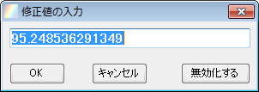
 |  |  | 2. | 騒音値が無効（-1E+308）の場合（同値を入力した場合も
 |  |  |  | 含む）は［無効化する］ボタンは非活性化される

 |  |  | 3. | 騒音値テキストボックスに値が入力されていない、
 |  |  |  | 無効値・有効な数値以外が入力された場合、［OK］ボタンは
 |  |  |  | 非活性化される

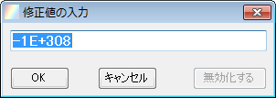

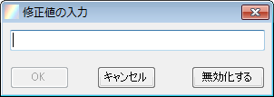

*

設定
画面レイアウト
システム名 | 機能名 | 画面名 |  |  | 作成者 | 更新者
DLContour | 設定 | 設定 |  |  | 岡見
 |  |  |  |  | 2014-08-04

画面レイアウト |  |  | 機能概要

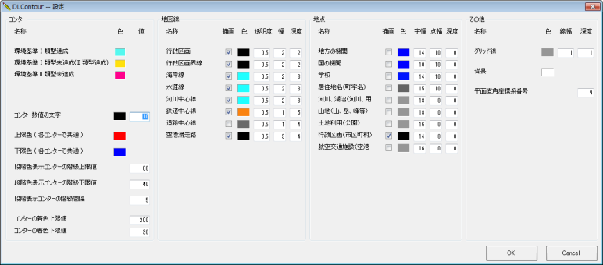
 |  |  | 1. | コンター・マップの設定情報を表示し、任意の設定情報
 |  |  |  | の変更が可能
 |  |  |  | 地図線・地点情報についてはMapLayerSetting.xmlに
 |  |  |  | 定義された情報を表示する（MapLayerSetting.xmlの
 |  |  |  | 定義内容により変化する

